notes
 | Convert Excel to JSON Array

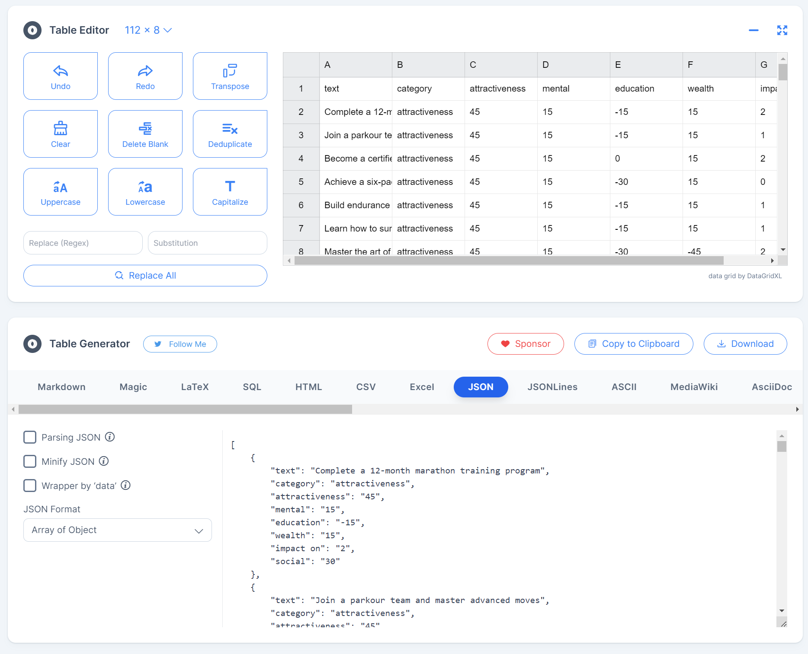
1 | download excel, import in converter
2 | clean up data in table editor | [
3 | export actionDataDE and EN separately | {
 |  | "text": "Absolvieren Sie ein 12-monatiges Marathon-Trainingsprogramm.",
 |  | "category": "attractiveness",
 |  | "attractiveness": 25,
 |  | "mental": 0,
 |  | "education": 0,
 |  | "wealth": 0,
 |  | "social": 0
 |  | },
 |  | {
 |  | "text": "Trete einem Parkour-Team bei und meistere fortgeschrittene Bewegungen.",
 |  | "category": "attractiveness",
 |  | "attractiveness": 25,
 |  | "mental": 0,
 |  | "education": 0,
 |  | "wealth": 0,
 |  | "social": 0
 |  | },

